Portada
UNIVERSIDAD PILOTO DE COLOMBIA
FABIAN ANDREY ROJAS YATE
TABLAS Y GRAFICAS ELABORADAS PARA PROYECTO DE GRADO INTERNACIONALIZACION DE CAFES ESPECIALES
BOGOTA, 2024

EXPORTACION 10 ultimos años (2
Exportacion mensual de Café Ultimos 10 años
Nov-14 | 1019
Nov-15 | 1111
Nov-16 | 1330
Nov-17 | 1161
Nov-18 | 1233
Nov-19 | 1162
Nov-20 | 1279
Nov-21 | 1135
Nov-22 | 853
Nov-23 | 1105

Consejo Municipal para la Gestión del Riesgo del Municipio de Anolaima. (2012). PLAN LOCAL DE EMERGENCIA Y CONTINGENCIAS (PLEC’s). Anolaima: Departamento de Cundinamarca Municipio de Anolaima. Obtenido de http://repositorio.gestiondelriesgo.gov.co/bitstream/handle/20.500.11762/390/PMGR%20Anolaima%20Cundinamarca.pdf?sequence=1

EXPORTACION MENSUAL CAFE VERDE
Jul-20 | 1131
Aug-20 | 1131
Sep-20 | 887
Exportación Mensual de Café
Oct-20 | 1052
Nov-20 | 1279
Dec-20 | 1309
Jan-21 | 1072
Feb-21 | 1274
Mar-21 | 1128
Apr-21 | 1035
May-21 | 345
Jun-21 | 890
Jul-21 | 1184
Aug-21 | 1131
Sep-21 | 1090
Oct-21 | 987
Nov-21 | 1135
Dec-21 | 1167
Jan-22 | 1032
Feb-22 | 983
Dirección de Investigaciones Económicas - FNC. (2023). Informe Mensual de Cifras. Obtenido de https://federaciondecafeteros.org/app/uploads/2024/01/Informe-mensual-diciembre-p.pdf
Mar-22 | 1121
Apr-22 | 848
May-22 | 944
Jun-22 | 939
Jul-22 | 1021
Aug-22 | 872
Sep-22 | 816
Oct-22 | 944
Nov-22 | 853
Dec-22 | 1034
Jan-23 | 832
Feb-23 | 929
Mar-23 | 907
Apr-23 | 723
May-23 | 846
Jun-23 | 753
Jul-23 | 852
Aug-23 | 817
Sep-23 | 840
Oct-23 | 909
Nov-23 | 1105
Dec-23 | 1067
Jan-24 | 937
Feb-24 | 1045
Mar-24 | 1005
Apr-24 | 792
May-24 | 935
Jun-24 | 1024
Jul-24 | 1019

Produccion 10 ultimos años
Producción mensual de Café Ultimos 10 años
Dec-14 | 1086
Dec-15 | 1454
Dec-16 | 1319
Dec-17 | 1550
Dec-18 | 1283
Dec-19 | 1680
Dec-20 | 1743
Dec-21 | 1385
Dec-22 | 981
Dec-23 | 1220

Dirección de Investigaciones Económicas - FNC. (2023). Informe Mensual de Cifras. Obtenido de https://federaciondecafeteros.org/app/uploads/2024/01/Informe-mensual-diciembre-p.pdf

Peso mucílago, pulpa, g s mucil
 | pulpal | mucilage | grana sin mucilage
Verde | 39.6 | 1.3 | 57.2
Panton | 41.9 | 8.4 | 48.3
Madura | 43.9 | 10.4 | 44.8
Sobremaduro | 45.3 | 9.5 | 44.5
Saco | 33.4 | 0 | 65.7

Quintero, G. I. (2012). FACTORES, PROCESOS Y CONTROLES EN LA FERMENTACION DE CAFÉ. Programa de Investigació Científica Fondo Nacional del Café. Manizales, Caldas: Sandra Marín . Obtenido de https://biblioteca.cenicafe.org/bitstream/10778/327/1/avt0422.pdf

Pasos de exportacion colombia
1 | Registrarse como exportador de café en la Federación Nacional de Cafeteros
2 | Solicitar documento a la FNC que acredite la cantidad exacta de café objeto de comercialización en el mercado internacional, con el fin de hacer la correcta liquidación de la contribución cafetera.

3 | Realizar pago de contribución cafetera ( valor de US$0.60 por cada libra de café que será exportada )

4 | Presentar guía de transito que establece que todo cargamento de café con finalidad de exportación deberá estar amparado con una Guía de Tránsito, cuyos formatos serán suministrados por la Federación Nacional de Cafeteros de Colombia, previa a la aprobación de la Dirección de Impuestos y Aduanas Nacionales (DIAN).

5 | Certificado de calidad, este documento acredita el cumplimiento con las disposiciones adoptadas por el Comité Nacional de Cafeteros, para tomar muestras y elaborar un estudio.

6 | Certificado de origen “ICO” acredita el origen del café y es emitido por la Federación Nacional de Cafeteros, una vez reciben el comprobante de pago de la contribución cafetera.

7 | Registro INVIMA o ICA de acuerdo con el tipo de café a exportar

Procolombia. (2019). GUÍA PRÁCTICA PARA LA EXPORTACIÓN DE CAFÉ. Obtenido de https://procolombia.co/sites/default/files/2024-05/exportacion_de_cafe.pdf

exportaciones paises
Estados Unidos | $ 28,090,600
Japan | $ 6,810,647
Alemania | $ 4,480,224
Rumania | $ 3,635,831
Chile | $ 3,261,898
Corea del sur | $ 3,020,322
Eslovenia | $ 2,942,641
China | $ 2,914,829
Canada | $ 2,773,759
Reino Unido | $ 2,494,225
Italia | $ 1,744,918

Dirección de Investigaciones Económicas - FNC. (2023). Informe Mensual de Cifras. Obtenido de https://federaciondecafeteros.org/app/uploads/2024/01/Informe-mensual-diciembre-p.pdf

Terminos INCOTERMS
INCOTERMS 2020
COMPRADORES
VENDEDOR

Siglas | Significado | Transp. Dentro del país de origen | Carga en muelle | Transp. De un país a otro | Descarga en muelle | Trámites de importación | Transp. en el país de destino | Descarga en el destino
EXC | Entrega en fábrica
FCA | Franco transportista
FAS | Franco al costado del buque
FOB | Franco a bordo
CFR | Coste y flete
CIF | Coste, seguro, flete
CPT | Transporte pagado
CIP | Transporte y seguros pagados
DAT | Entrega en terminal
DAP | Entre en lugar
DDP | Entregado con derechos pagados
Banco Santander, S.A. (s.f.). Santander. Obtenido de https://www.bancosantander.es/glosario/incoterms#:~:text=Los%20Incoterms%20(abreviatura%20de%20International,hora%20de%20entregar%20las%20mercanc%C3%ADas.

Tabla de conformacion natural
Laderas montañosas | El municipio de Anolaima presenta un relieve accidentado, con montañas y pendientes pronunciadas. Las rocas predominantes son sedimentarias y volcánicas, que al erosionarse han formado suelos y paisajes diversos. Deslizamientos y erosiones son comunes debido al clima húmedo y la topografía.
Laderas con influencia coluvial | En el piso térmico frío húmedo a frío muy húmedo, el suelo está compuesto por cenizas volcánicas, lutitas y areniscas. El terreno es quebrado y escarpado, con procesos geomorfológicos actuales que incluyen solifluxión.
Abanicos | En el sector medio húmedo a muy húmedo, los materiales son heterométricos en matriz arcillosa. El terreno es de ligeramente inclinado a inclinado, y el proceso geomorfológico actual es de escurrimiento difuso.
Consejo Municipal para la Gestión del Riesgo del Municipio de Anolaima. (2012). PLAN LOCAL DE EMERGENCIA Y CONTINGENCIAS (PLEC’s). Anolaima: Departamento de Cundinamarca Municipio de Anolaima. Obtenido de http://repositorio.gestiondelriesgo.gov.co/bitstream/handle/20.500.11762/390/PMGR%20Anolaima%20Cundinamarca.pdf?sequence=1

Torta de sectores economicos
Agrícola | 60.3%
Pecuaria | 36.0%
Piscicultura | 3.7%

Consejo Municipal para la Gestión del Riesgo del Municipio de Anolaima. (2012). PLAN LOCAL DE EMERGENCIA Y CONTINGENCIAS (PLEC’s). Anolaima: Departamento de Cundinamarca Municipio de Anolaima. Obtenido de http://repositorio.gestiondelriesgo.gov.co/bitstream/handle/20.500.11762/390/PMGR%20Anolaima%20Cundinamarca.pdf?sequence=1

Datos de anolaima
Gentilicio | Anolaimuno (a)
Población | 12.204
Temperatura | 19° - 22º
Superficie del municipio de Anolaima | 12 200 hectáreas
Altitud | 1650msnm
Coordenadas geográficas | 4º45`40”N – 74º27`54”O

Consejo Municipal para la Gestión del Riesgo del Municipio de Anolaima. (2012). PLAN LOCAL DE EMERGENCIA Y CONTINGENCIAS (PLEC’s). Anolaima: Departamento de Cundinamarca Municipio de Anolaima. Obtenido de http://repositorio.gestiondelriesgo.gov.co/bitstream/handle/20.500.11762/390/PMGR%20Anolaima%20Cundinamarca.pdf?sequence=1

Ventajas y Desventajas
VENTAJAS | DESVENTAJAS
se moverá en los mercados que mejor se identifiquen con su producto. | Al estar disponible solo en algunos establecimientos concretos, el bien que ofrece la empresa no va a llegar a tanto público.
Al ser más selectiva, los gastos de distribución de la empresa disminuyen | Al disminuir la popularidad del producto, la compañía tendrá que invertir más en marketing y publicidad.
El servicio que ofrece la marca mantiene su estándar de calidad y, por tanto, su buena reputación. | Si la competencia decide estar disponible en un mayor número de establecimientos, tendrá mayor visibilidad en el mercado.
Tiene repercusión en un mejor posicionamiento de la marca
Ractem. (4 de mayo de 2023). Ractem Ranking System. Obtenido de https://www.ractem.es/blog/estrategia-distribucion-selectiva#:~:text=La%20estrategia%20de%20distribuci%C3%B3n%20selectiva,la%20intensiva%20y%20la%20exclusiva.

Etiquetado USA
Guía de etiquetado para el comercio estadounidense
1 | Identificación del alimento: Un nombre apropiado para el producto que cumpla con las normas vigentes y sea entendible para el publico, como podría ser el idioma.
2 | Cantidad neta que hay en el empaque: Definir el peso y volumen, asimismo la unidad métrica usada en Estados Unidos y que este se encuentre en un lugar visible
3 | Nombre de la empresa y ubicación: Este es requerido por la Oficina de Aduana y Protección Fronteriza de EE.UU., además da conocimiento al consumidor de donde es originario el producto.
4 | Ingredientes contenidos en el producto: Se debe especificar los ingredientes con los cuales se elaboran el producto así como también se deben declarar los subingredientes si este contiene. Usar la tipografía para que esta sea visible.
5 | Información nutricional: Es obligatorio en todos los productos alimenticios que se encierran a la venta, sin embargo, el café al contener un solo ingrediente o contiene pequeñas cantidades de nutrientes puede ser exento de presentar la información nutricional.
6 | Etiquetado de alérgenos: Es importante especificar los principales alérgenos que contenga el alimento, pero esto puede ser una excepción para el café ya que este no tendrá aditivos y su pureza se mantiene intacta.
7 | Información adicional: El productor puede informa mas acerca del producto, por ejemplo, origen, preparación, recomendaciones, entre otras.
Balentine, D. (2021). Requisitos para etiquetado de alimentos de la FDA y actualizaciones en la etiqueta de información nutricional y tamaños de las porciones. Centro de Inocuidad Alimentaria y Nutrición Aplicada Administración de Alimentos y Medicamentos de los EE.UU. Obtenido de https://iica.int/sites/default/files/2021-11/SPA%20-%20Presentation%20Food%20Labeling%20and%20NFL%20Update%20for%20Columbia%20IICA%204272021.pdf

COSTOS DE ENVIO
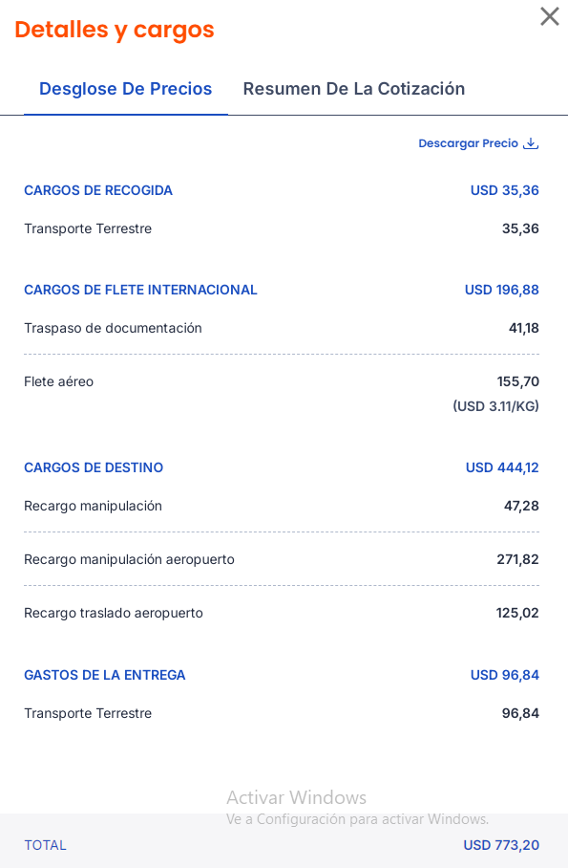
VIA AEREA
Detalles y cargos

Precios
CARGOS DE RECOGIDA | USD | 35.36

Transporte terrestre |  | 35.36

CARGOS DE FLETE INTERNACIONAL | USD | 196.88

Traspaso de documentación |  | 41.18
Flete aéreo |  | 155.7
 | (USD 3,11/KG)
CARGOS DE DESTINO |  | 444.12
Recargo manipulación |  | 47.28
Recargo manipulación aeropuerto |  | 271.82
Recargo traslado aeropuerto |  | 125.02

GASTOS DE ENTREGA | USD | 96.84
Transporte terrestre |  | 96.84

TOTAL | USD | 773.2
Icotainers. (s.f.). iCotainers. Obtenido de https://my.icontainers.com/quotes/6d391585-3173-45b9-a7cd-897455f5b68f

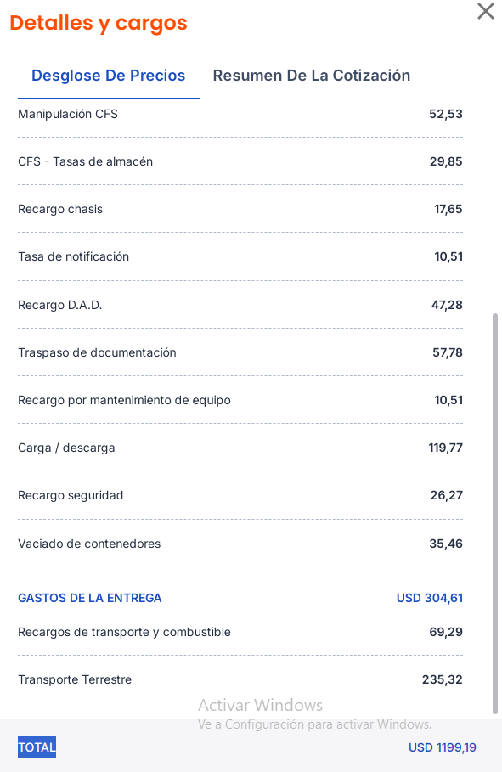
VIA MARITIMA
Detalles y cargos

CARGOS DE FLETE INTERNACIONAL | USD | 292.6

Flete |  | 240.07
Recargos de manifestó |  | 52.53

CARGOS DE DESTINO | USD | 601.41
Recargo administrativo |  | 183.86
CFS - Recargo combustible |  | 10.51
Manipulación CFS |  | 52.53
CFS - Tasas de almacén |  | 29.28
Recargo chasis |  | 17.65
Tasa de notificación |  | 10.51
Recargo D.A.D. |  | 47.28
Traspaso de documentación |  | 57.78
Recargo por mantenimiento de equipo |  | 10.51
Carga / descarga |  | 119.77
Recargo seguridad |  | 26.27
Vaciado de contenedores |  | 35.46

GASTOS DE LA ENTREGA | USD | 304.61
Recargos de transporte y combustible |  | 69.29
Transporte Terrestre |  | 235.32

TOTAL | USD | 1198.62

Icotainers. (s.f.). iCotainers. Obtenido de https://my.icontainers.com/quotes/6d391585-3173-45b9-a7cd-897455f5b68f

